Nivel 1
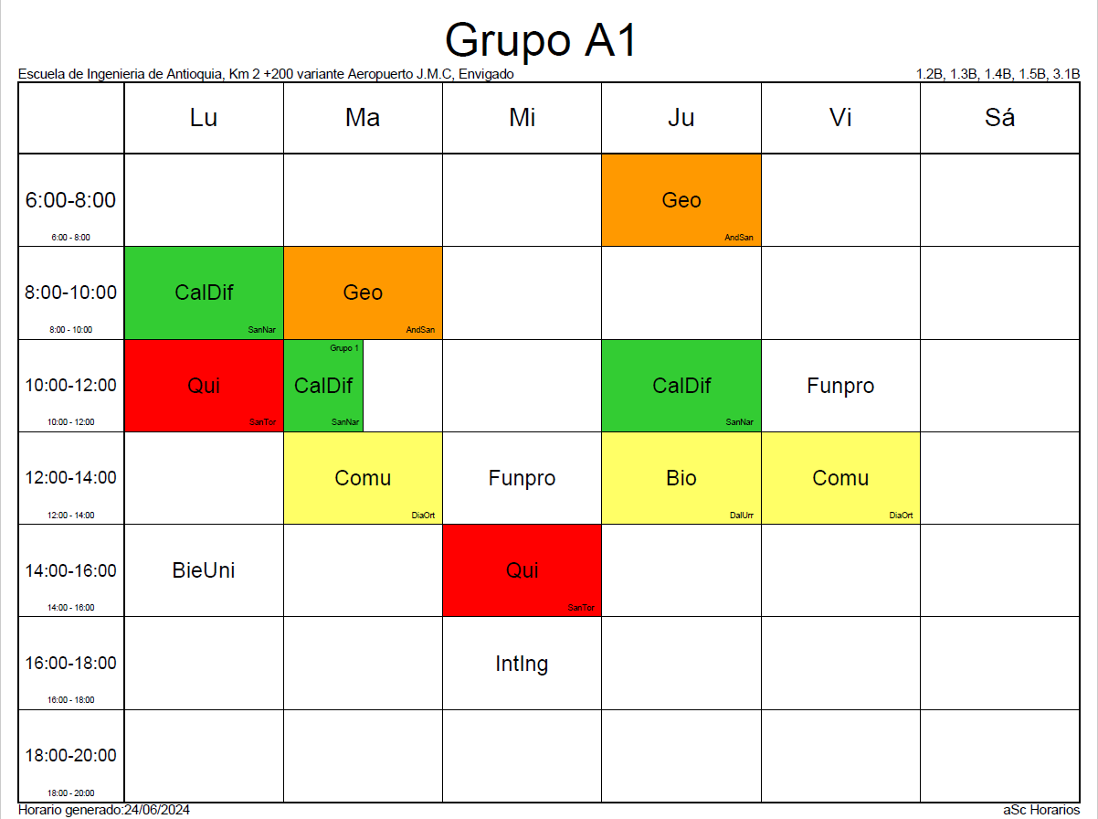
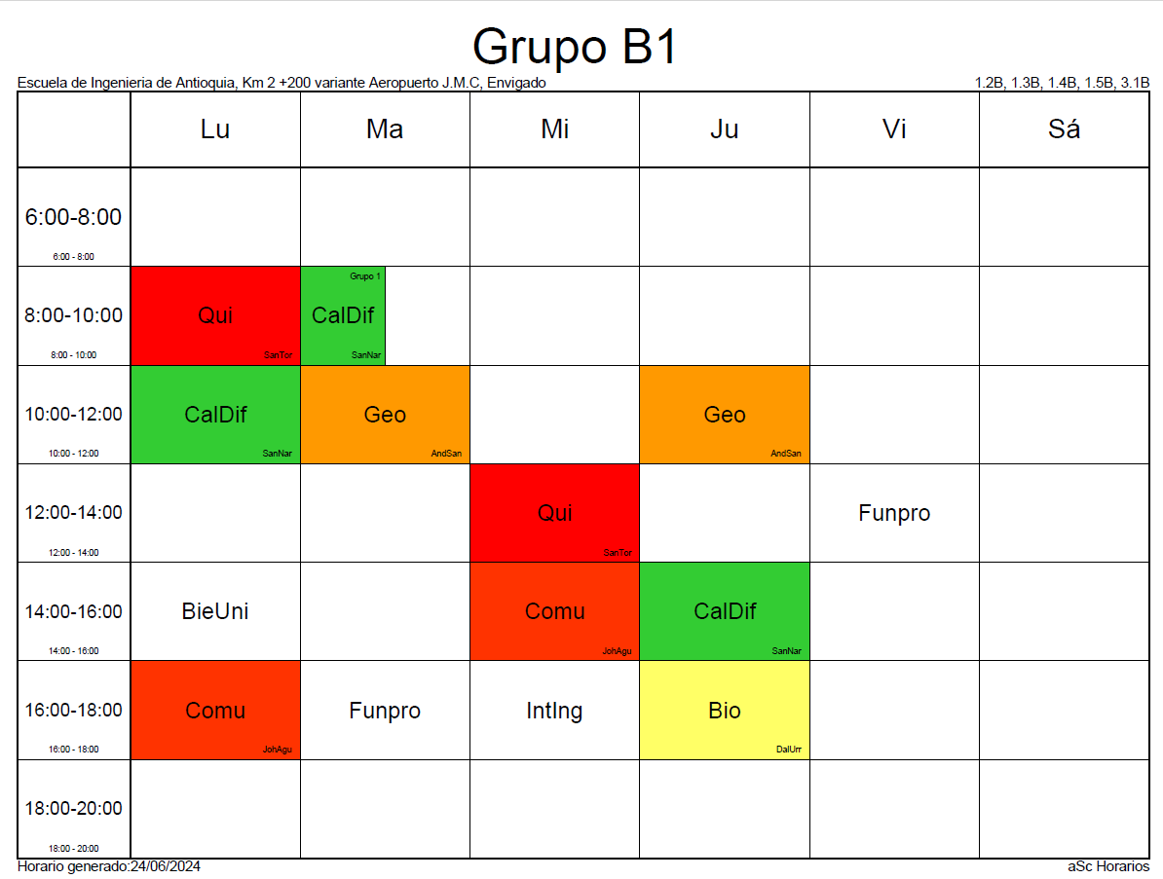
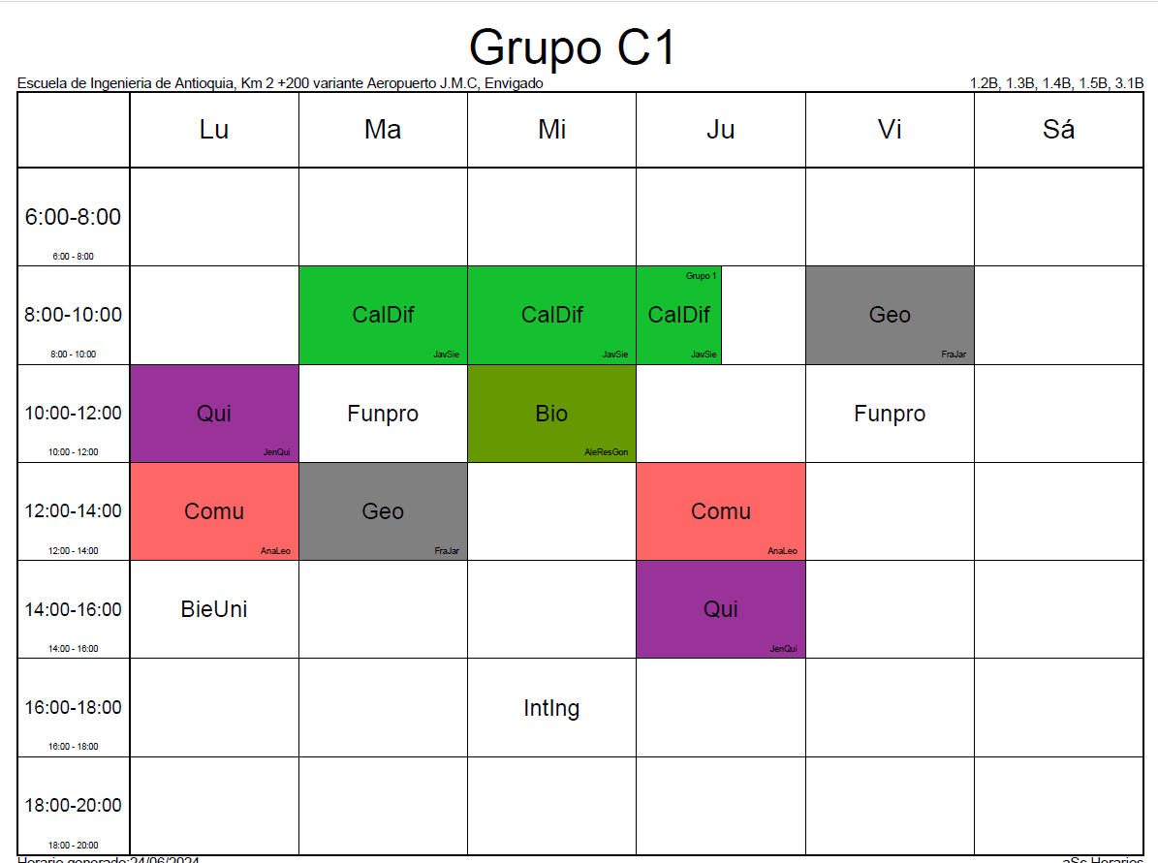
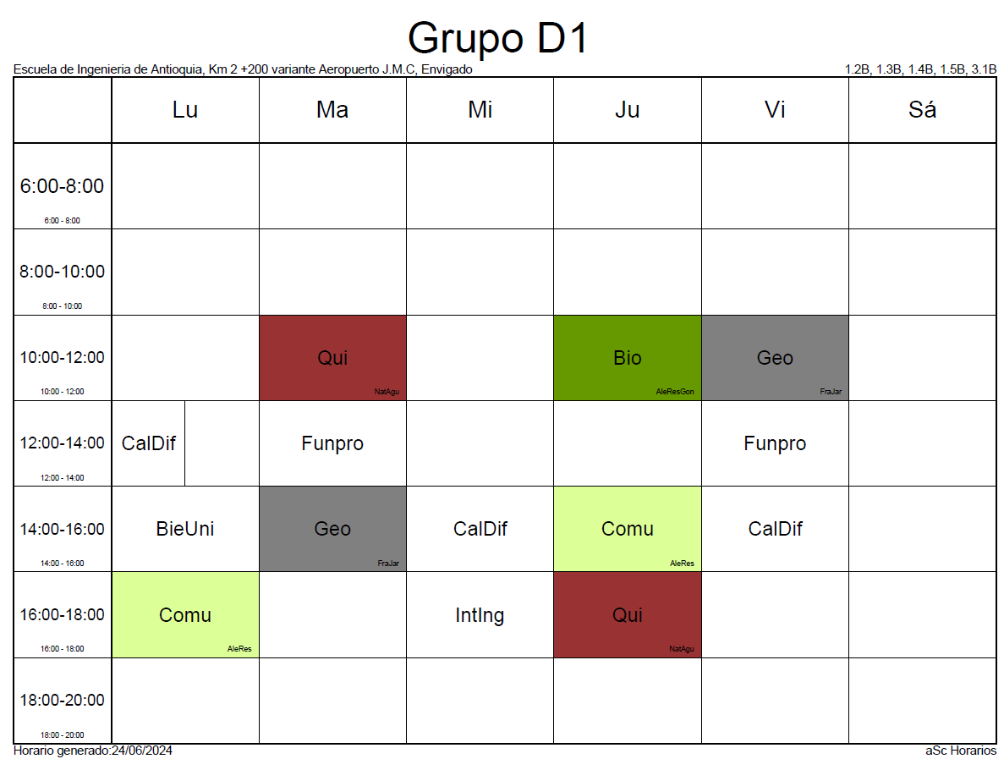
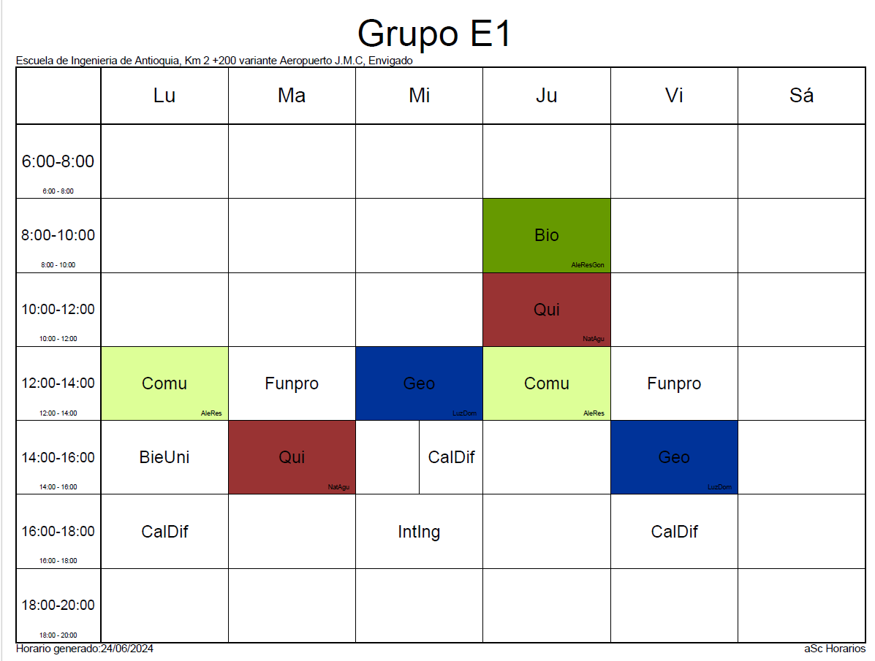
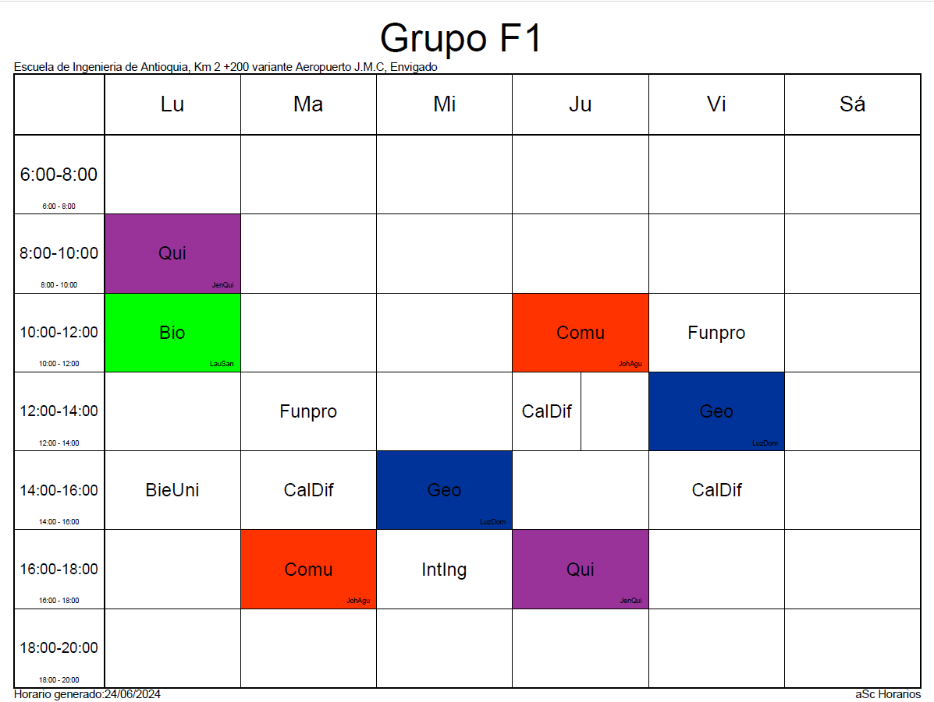
ECONOMÍA

CR. | ASIGNATURA |  | PRERREQUISITOS |  | CORREQUISITOS
4 | Cálculo Diferencial |  | No |  | No
3 | Fundamentos de Programación |  | No |  | No
2 | Historia Económica General |  | No |  | No
3 | Economía General |  | No |  | No
3 | Comunicación y Ciencia |  | No |  | No
3 | Geometría

HISTORIA ECONÓMICA GENERAL
 | LUNES | MARTES | MIERCOLES | JUEVES | VIERNES | SABADO
6 a 7
7 a 8
8 a 9 |  |  |  |  |  |  | PROFESORES
9 a 10 |  |  |  |  |  |  | EC01 | Oscar Andrés Moreno Montoya
10 a 11 |  |  |  | EC01
11 a 12 |  |  |  | EC01
12 a 13
13 a 14
14 a 15
15 a 16
16 a 17
17 a 18
18 a 19

 |  |  |  |  |  |  |  |  | 1er SEMESTRE |  |  |  |  |  |  | CURSOS
ECONOMÍA GENERAL |  |  |  |  |  |  |  |  |  | LUNES | MARTES | MIÉRCOLES | JUEVES | VIERNES | SÁBADO
 | LUNES | MARTES | MIERCOLES | JUEVES | VIERNES | SABADO | PROFESORES |  | 6 a 7 |  | EG |  |  |  |  | EG: Economía General
6 a 7 |  | GR01 |  |  |  |  | GR01 | José Manuel Restrepo | 7 a 8 |  | EG
7 a 8 |  | GR01 |  |  |  |  | GR02 | Maria Fernanda Quintero | 8 a 9 |  | EG
8 a 9 | GR03-Ing | GR01 |  | GR03-Ing |  |  | GR03-Inglés | Maria Fernanda Quintero | 9 a 10 |  | EG
9 a 10 | GR03-Ing | GR01 |  | GR03-Ing |  |  |  |  | 10 a 11
10 a 11 |  |  |  |  |  |  |  |  | 11 a 12
11 a 12 |  |  |  |  |  |  |  |  | 12 a 13
12 a 13 |  |  |  |  |  |  |  |  | 13 a 14
13 a 14 |  |  |  |  |  |  |  |  | 14 a 15
14 a 15 |  |  | GR02 |  | GR02 |  |  |  | 15 a 16
15 a 16 |  |  | GR02 |  | GR02 |  |  |  | 16 a 17
16 a 17 |  |  |  |  |  |  |  |  | 17 a 18
17 a 18 |  |  |  |  |  |  |  |  | 18 a 19
18 a 19 |  |  |  |  |  |  |  |  | 19 a 20
19 a 20

Nivel 2
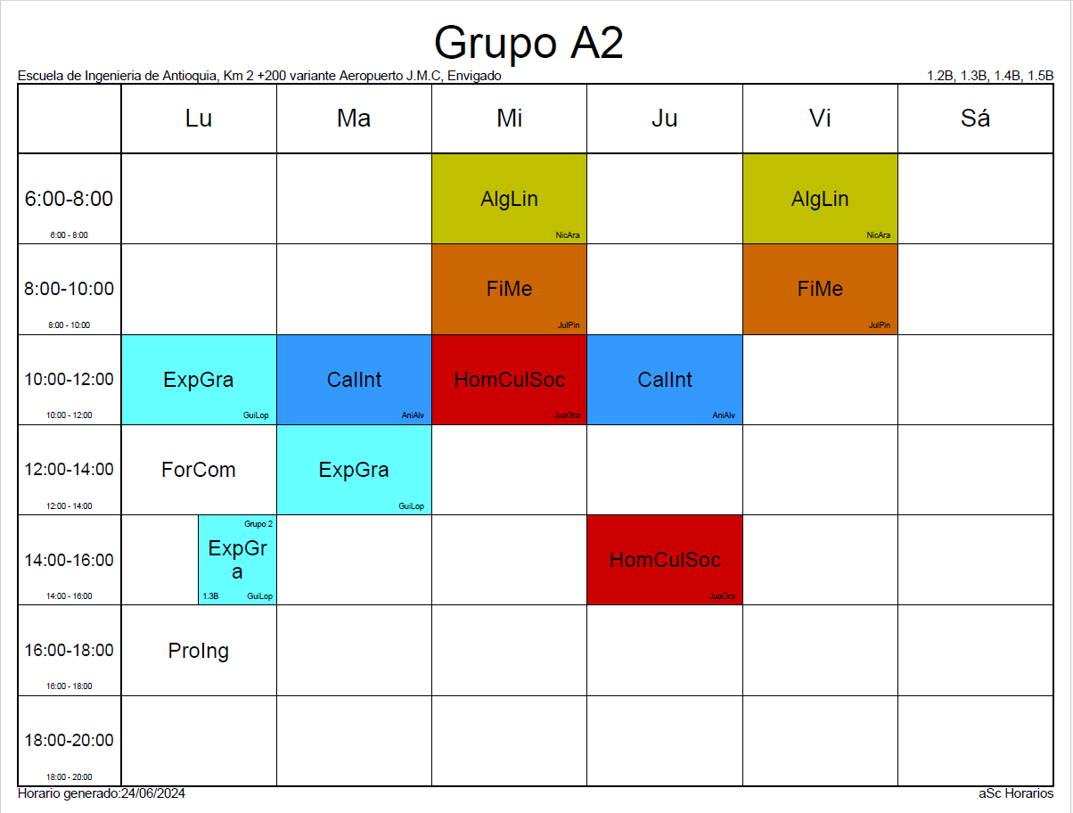
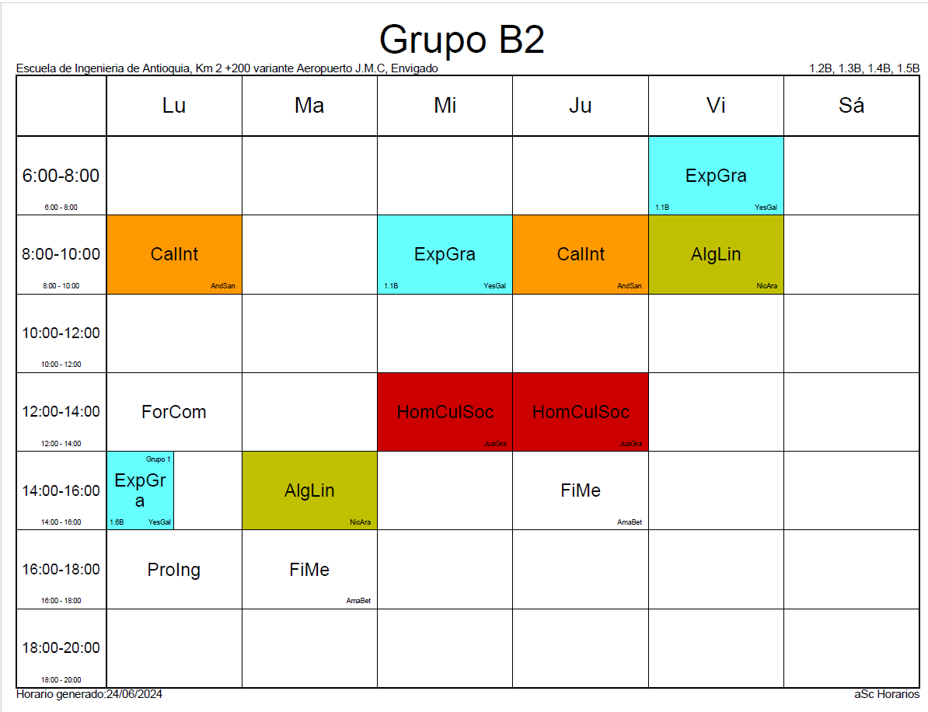
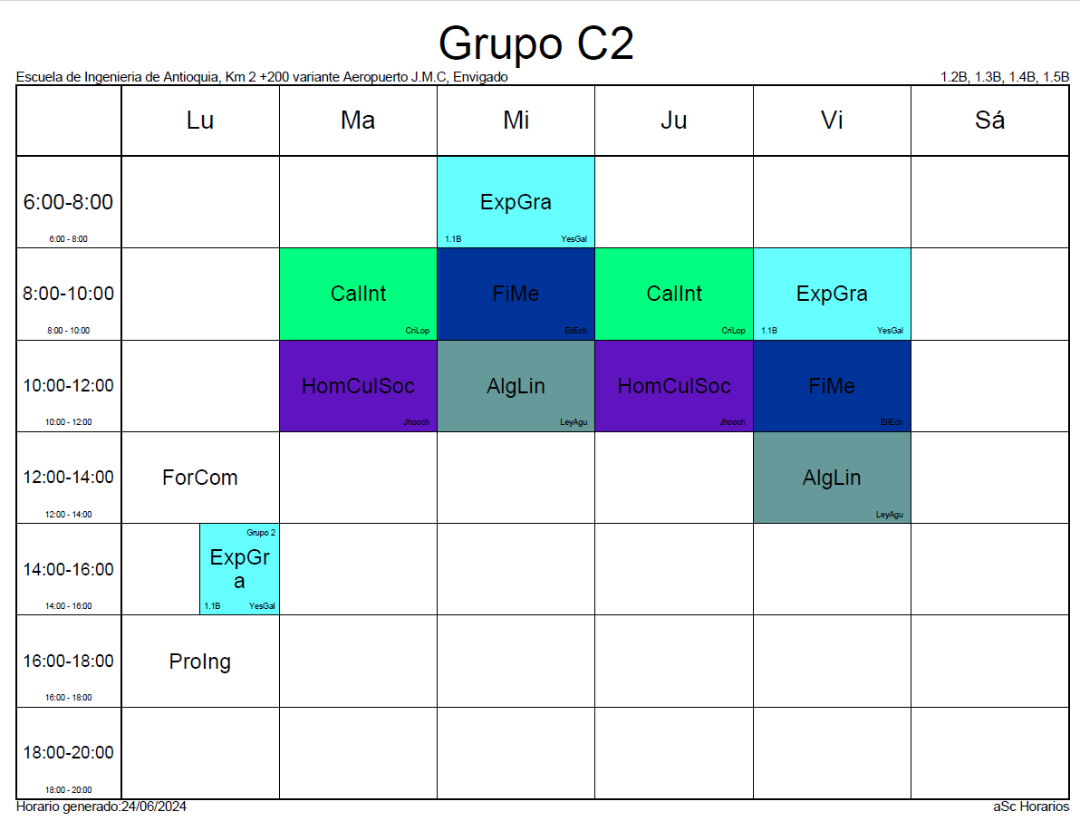
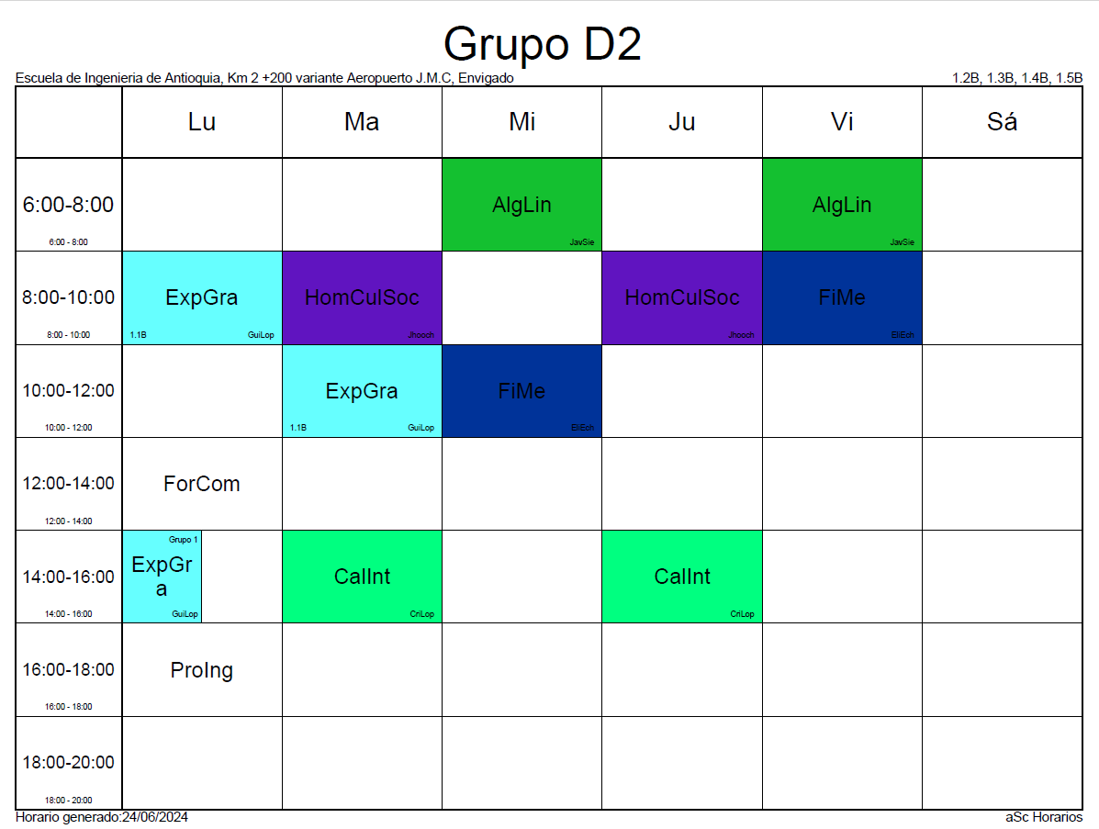
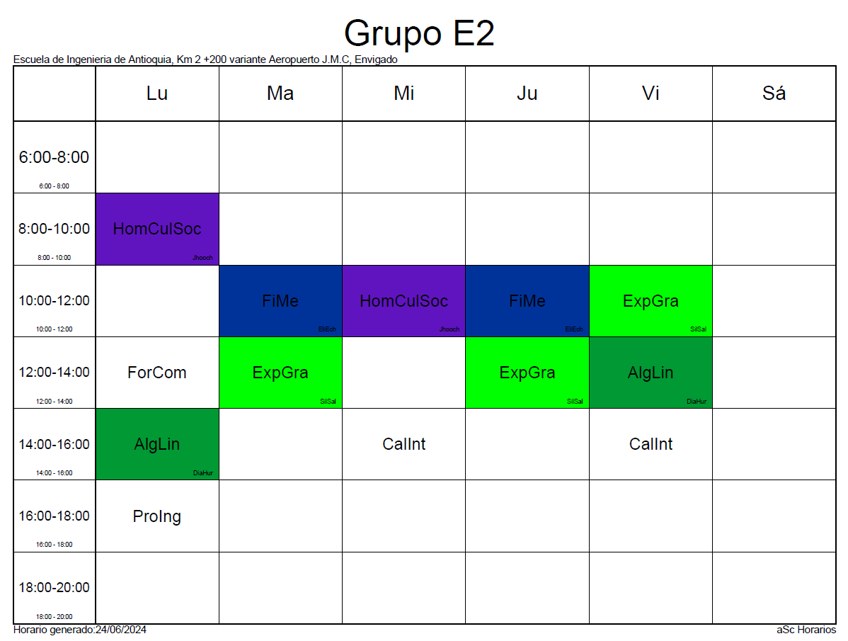
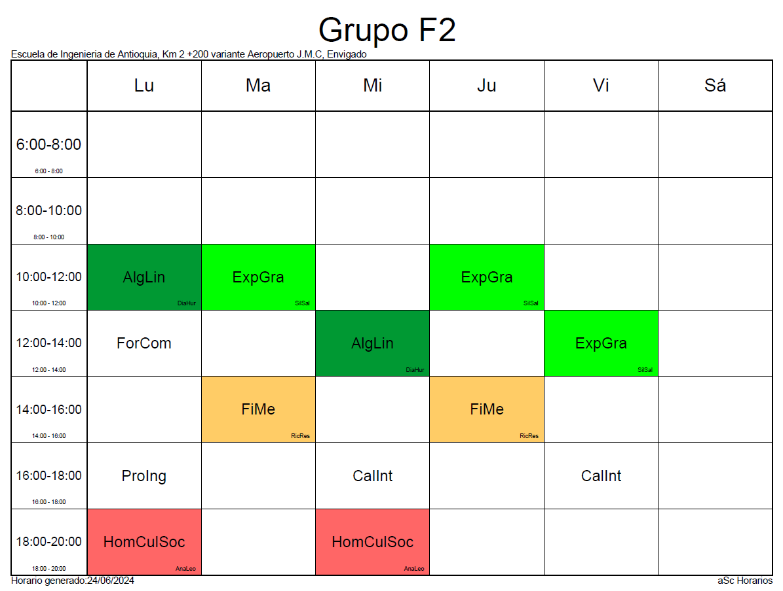
ECONOMÍA

CR. | ASIGNATURA |  | PRERREQUISITOS |  | CORREQUISITOS
3 | Cálculo Integral |  | Cálculo Diferencial |  | No
3 | Álgebra Lineal |  | Geometría |  | Cálculo Diferencial
2 | Bases de Datos Empresariales |  | Fundamentos de programación |  | No
3 | Administración General |  | No |  | No
3 | Microeconomía |  | Economía General |  | No
3 | Hombre, Cultura y Sociedad |  | No |  | No
1 | Formación Complementaria |  | No |  | Comunicación y Ciencia

 |  |  |  |  |  |  |  |  | 2do SEMESTRE |  |  |  |  |  |  | CURSOS
MICROECONOMÍA |  |  |  |  |  |  |  |  |  | LUNES | MARTES | MIÉRCOLES | JUEVES | VIERNES | SÁBADO
 | LUNES | MARTES | MIÉRCOLES | JUEVES | VIERNES | SÁBADO | PROFESORES |  | 6 a 7 | BDE |  |  |  |  |  | MI: Microeconomía
6 a 7 |  |  |  |  |  |  | GR01 | Laura Zuley Márquez | 7 a 8 | BDE |  |  |  |  |  | AG: Administración General
7 a 8 |  |  |  |  |  |  | GR02 - virtual | Laura Zuley Márquez | 8 a 9 | BDE |  |  |  |  |  | BDE: Bases de Datos Empresariales
8 a 9 |  |  |  |  |  |  |  |  | 9 a 10 |  |  |  |  |  |  | HEG: Historia Económica General
9 a 10 |  |  |  |  |  |  |  |  | 10 a 11 | HEG
10 a 11 |  |  |  |  |  |  |  |  | 11 a 12 | HEG
11 a 12 |  |  |  |  |  |  |  |  | 12 a 13
12 a 13 |  |  |  |  |  |  |  |  | 13 a 14
13 a 14 |  |  |  |  |  |  |  |  | 14 a 15 |  | AG |  | AG
14 a 15 |  |  |  |  |  |  |  |  | 15 a 16 |  | AG |  | AG
15 a 16 |  |  |  |  |  |  |  |  | 16 a 17 |  | MI |  | MI
16 a 17 |  | GR01 |  | GR01 |  |  |  |  | 17 a 18 |  | MI |  | MI
17 a 18 |  | GR01 |  | GR01 |  |  |  |  | 18 a 19
18 a 19 |  |  |  |  |  | GR02 - virtual |  |  | 19 a 20
19 a 20 |  |  |  |  |  | GR02 - virtual

ADMINISTRACIÓN GENERAL
 | LUNES | MARTES | MIÉRCOLES | JUEVES | VIERNES | SÁBADO | PROFESORES
6 a 7 |  |  |  |  |  |  | GR01 | Hernán Darío Cortés Pérez
7 a 8 |  |  |  |  |  |  | GR02 | Natalia Marín Tabares
8 a 9 | GR04 |  | GR04 |  |  |  | GR03 | Hernán Darío Cortés Pérez
9 a 10 | GR04 |  | GR04 |  |  |  | GR04 | Jesús Denegri (pendiente definir horario)
10 a 11 |  |  | GR01 |  | GR01 |  | GR04-Virt | Hernán Darío Cortés Pérez
11 a 12 |  |  | GR01 |  | GR01
12 a 13
13 a 14
14 a 15 |  | GR03 | GR02 | GR03 | GR02
15 a 16 |  | GR03 | GR02 | GR03 | GR02
16 a 17
17 a 18
18 a 19 |  |  |  |  |  | GR05-Virt
19 a 20 |  |  |  |  |  | GR05-Virt

BASES DE DATOS EMPRESARIALES
 | LUNES | MARTES | MIÉRCOLES | JUEVES | VIERNES | SÁBADO | PROFESORES
6 a 7 | GR01 | GR02 |  | GR03 |  |  | GR01 | Por confirmar
7 a 8 | GR01 | GR02 |  | GR03 |  |  | GR02 | Por confirmar
8 a 9 | GR01 | GR02 |  | GR03 |  |  | GR03 | Por confirmar
9 a 10
10 a 11 |  |  |  |  |  |  |  |  | 36
11 a 12
12 a 13
13 a 14
14 a 15
15 a 16
16 a 17
17 a 18
18 a 19
19 a 20

